Дуглас
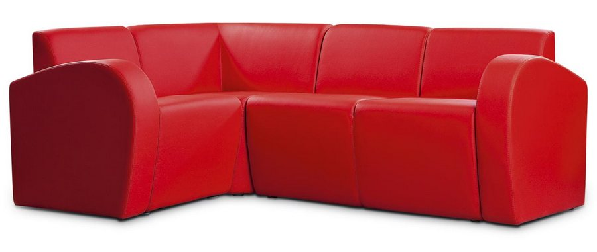 |  |  | Размеры Ш*Г*В (мм) | Кат. 003 | Кат. 102 | Кат. 102/3
 |  |  |  | Экокожа:Dollaro, Aries,Rustica, Ecotex, Domus, Cordova, Carnaval.Ткань:Velvet Lux, Furor,Wella, Verona. | Кожа:Madras Политекс,Panda Nero,Madras Лакаванна. | Кожа + к/з:Madras Политекс,Panda Nero,Madras Лакаванна.
ДУГЛАС |  | схема |  | Кат. 003 | Кат. 102 | Кат. 102/3
11Б | п/л, крепится слева от сидящего |  | 150*650*450 | 4,400 | 10,200 | 9,400
11В | п/л, крепится справа от сидящего |  | 150*650*450 | 4,400 | 10,200 | 9,400
1А | кресло без п/л |  | 550*660*740 | 7,900 | 22,600 | 16,900
2А | 2-местн. диван без п/л |  | 1100*660*740 | 13,900 | 38,800 | 28,100
3А | 3-местн. диван без п/л |  | 1650*660*740 | 19,100 | 54,800 | 39,200
4 | угол 90 град. внутр. |  | 700*660*740 | 11,600 | 31,400 | 20,300

